Sheet1
API document
https://github.com/metabase/metabase/blob/master/docs/api-documentation.md
Guide
https://docs.openclinica.com/Insight/front-end-api-guide
Tìm đến vị trí file jar. Khởi chạy metabase bằng cách sử dụng câu lệnh:
java -jar metabase.jar

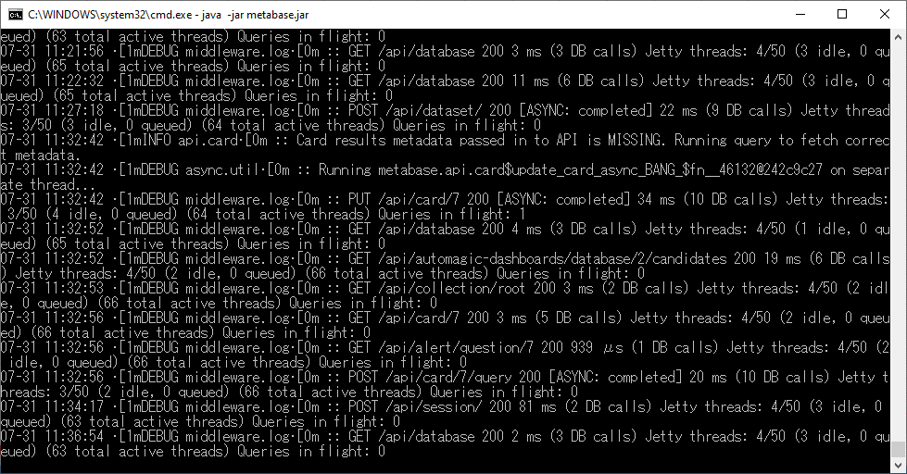

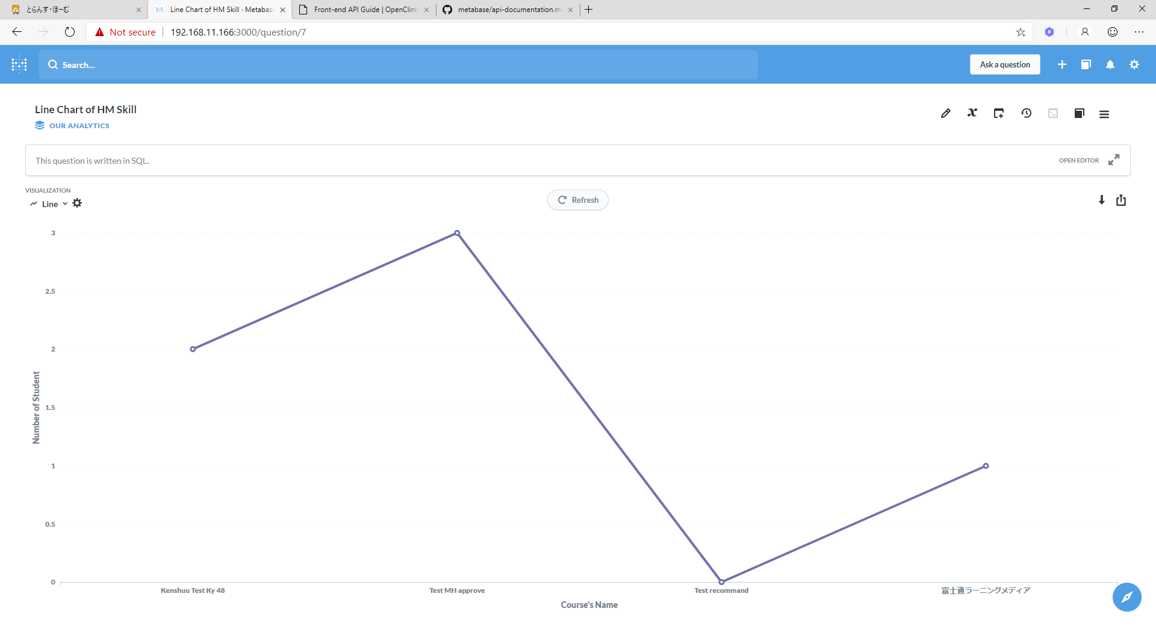

Biểu đồ trước khi được update
(Select theo kỳ 48)

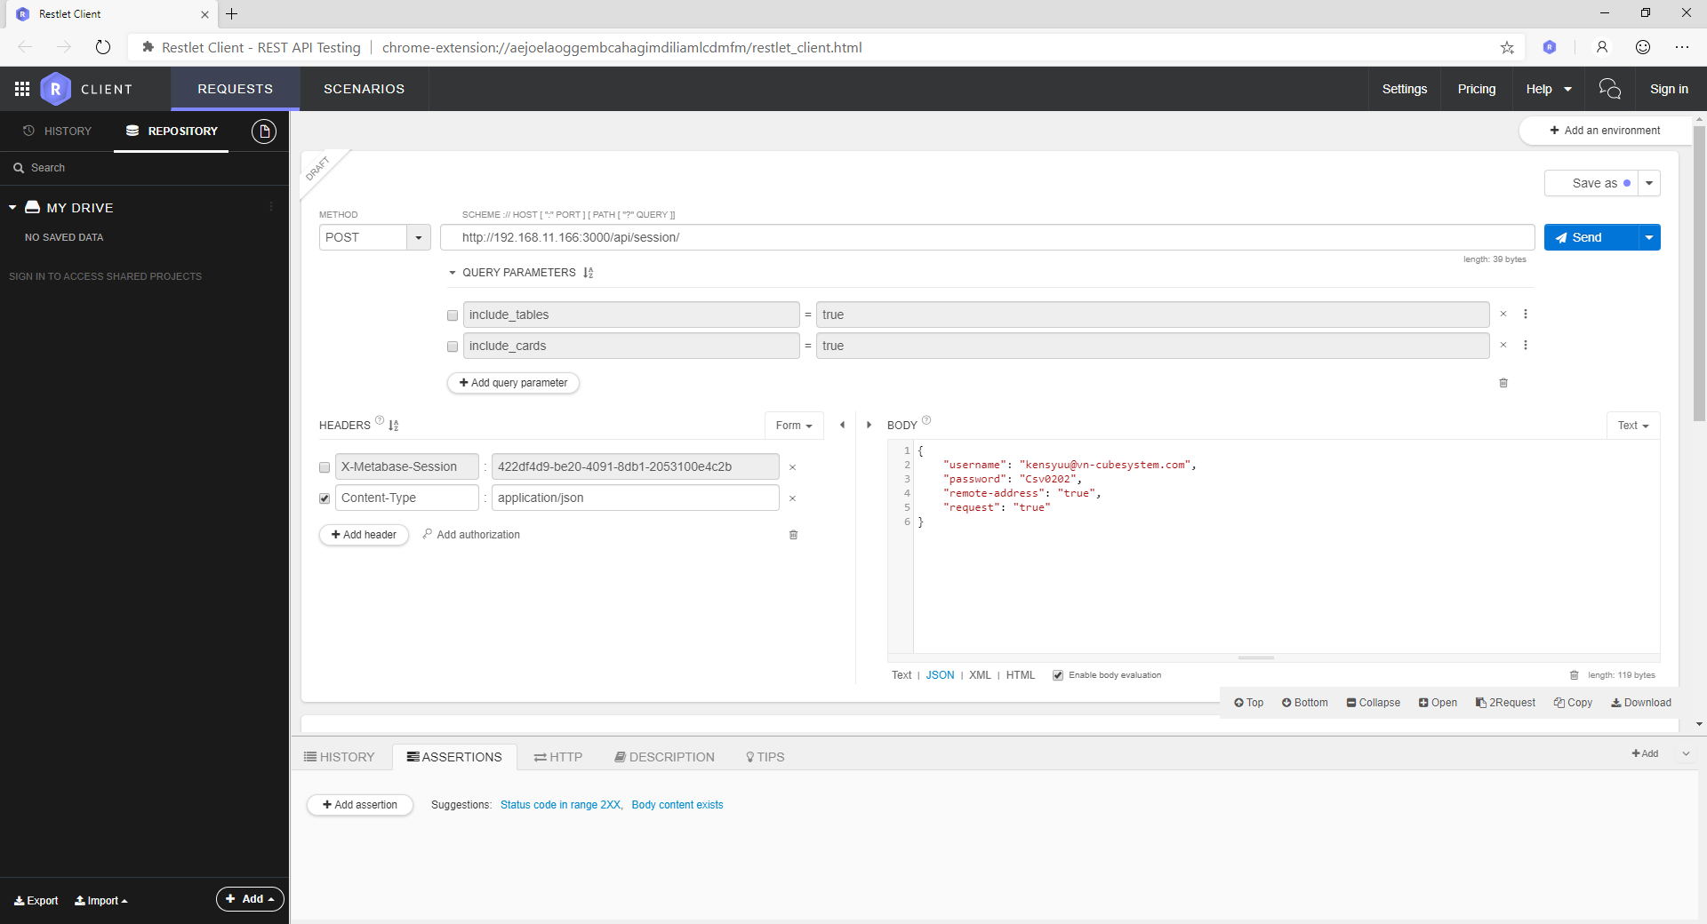

{
"username": "<email>",
"password": "<password>",
"remote-address": "true",
"request": "true"
}

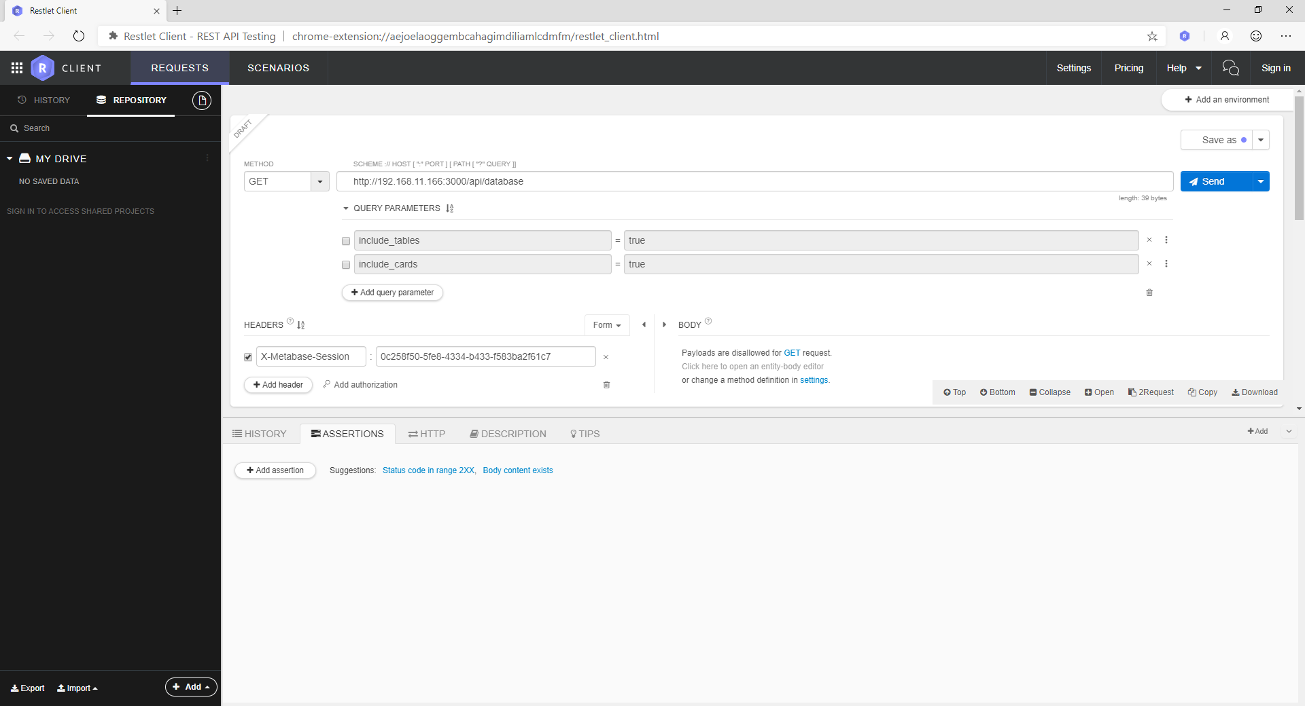

http://xxx.xxx.xxx.xxx:3000/api/database để lấy Id của database cần sử dụng

This session key should then be included in the HTTP header of all subsequent requests, using the key X-Metabase-Session



Dựa theo chuỗi JSON sau:
{
"card-updates": "true",
"dataset_query":
{
"database": 2,
"type":"native",
"native":
{
"query":"<query_statement>"
}
}
}

http://192.168.11.166:3000/api/card/:id_Chart

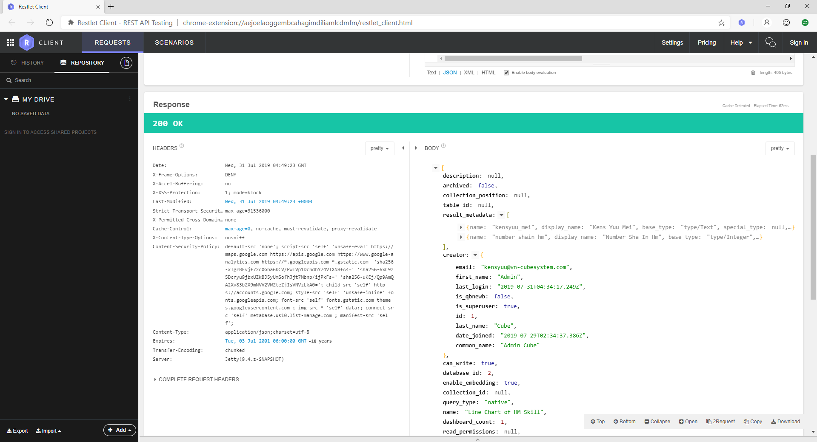

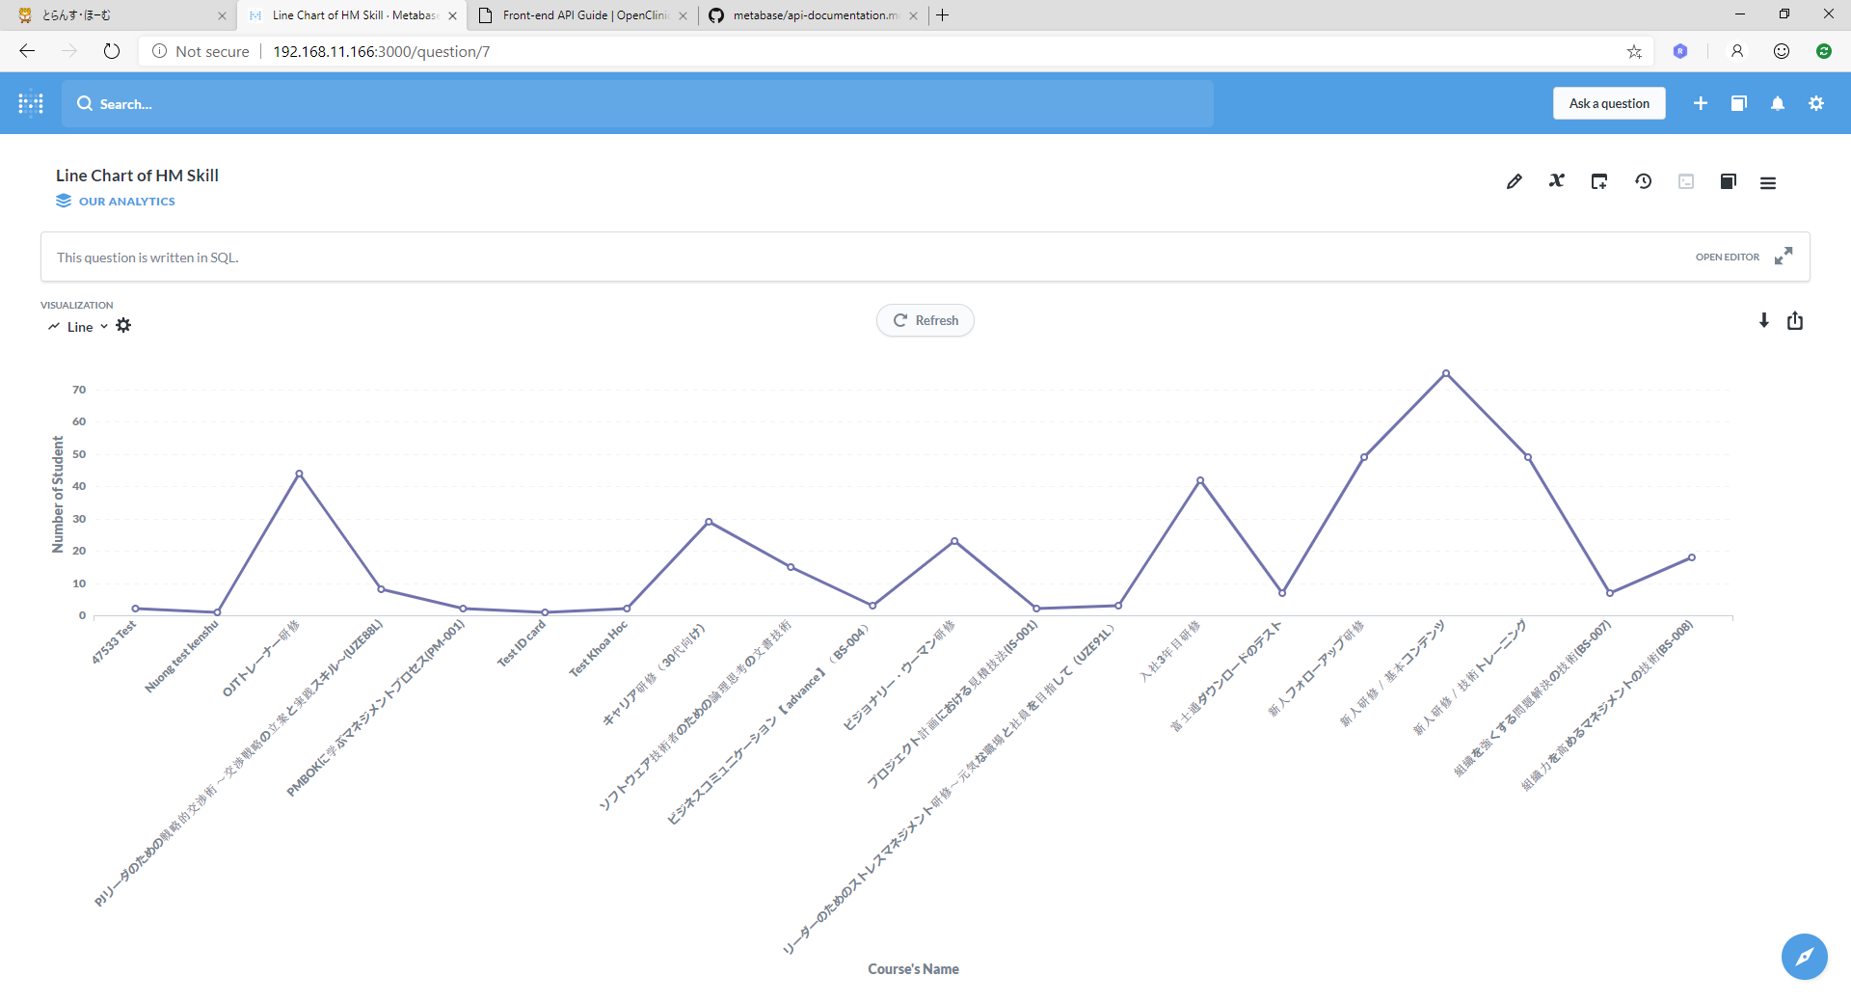

Biểu đồ sau khi update câu query thành công (Select theo kỳ 47)

